Einführung 2023
2023 D-EITI Arbeitsplan
Die Multi-Stakeholder-Gruppe (MSG) für die EITI Umsetzung in Deutschland (D-EITI) ist laut EITI Standardanforderung 1.5 dazu verpflichtet, einen Arbeitsplan zu erstellen, der jährlich überprüft und aktualisiert wird.
Der vorliegende Arbeitsplan listet alle geplanten Aktivitäten der D-EITI für das Jahr 2023 (01.01.2023 - 31.12.2023). Der Arbeitsplan wird von der gesamten MSG abgenommen und ist ein öffentliches Dokument. Damit sind die MSG und das nationale Sekretariat gegenüber ihren weiteren Interessengruppen rechenschaftspflichtig. Zudem wird der Arbeitsplan zur Evaluierung des Umsetzungsfortschritts der Aktivitäten genutzt.
Die D-EITI MSG diskutiert jährlich im Rahmen der ersten regulären Sitzung und unter Einbeziehung der nationalen Prioritäten des Rohstoffsektors über die strategische Ausrichtung für die Umsetzung der EITI in Deutschland. Dabei werden die aktuellen Debatten des Rohstoffsektors, die beispielsweise in den Medien, in Publikationen/Studien von Verbänden und Behörden sowie auf themenbezogene Veranstaltungen geführt werden, berücksichtigt. Das Protokoll der jährlichen Auftaktsitzung wird im Anschluss an die Sitzung auf der Website der D-EITI veröffentlicht: https://d-eiti.de/mediathek-dokumente/.
Nach Beschlussfassung zum Protokoll der diesjährigen Auftaktsitzung der MSG wird hier zusätzlich zusammenfassend über diesjährigen Prioritäten informiert.
Des Weiteren können über die Netzwerke der Mitglieder der MSG weitere Interessengruppen des deutschen Rohstoffsektors Ihre Anregungen in den D-EITI Prozess einbringen.
Aufbau des Arbeitsplans
Der Arbeitsplan besteht aus mehreren Tabellenblättern. Das erste Tabellenblatt beinhaltet eine Übersicht über die Aktivitäten, den jeweiligen Bearbeitungsstand sowie einen Zeitplan für das aktuelle Jahr. Die darauffolgenden Tabellenblätter listen die Aktivitäten nach nationalen Zielen für die Umsetzung der EITI in Deutschland, die von der MSG definiert wurden:
Bericht: Eine fristgerechte und für die breite Öffentlichkeit verständliche und zugängliche Berichterstattung zu gewährleisten, die auf einem transparenten, offenen und innovativen EITI-Prozess in Deutschland basiert.
Breite Diskussion zum Rohstoffsektor: Die Aufbereitung von Kontextinformationen über den deutschen Rohstoffsektor zur Förderung einer breiten rohstoffpolitischen Diskussion, die auch Aspekte der Nachhaltigkeit (Wirtschaft, Umwelt und Soziales) beinhaltet.
Mehrwert der D-EITI und Harmonisierung mit BilRUG: Eine schrittweise auszubauende, nachvollziehbare und verhältnismäßige Berichterstattung an die Bevölkerung zu erreichen, die dem EITI-Standard entspricht, und mit den EU-Bilanz- und Transparenzrichtlinien harmoniert. Gleichzeitig soll ein Mehrwert geschaffen werden.
EITI als globaler Standard: Einen Beitrag zur Weiterentwicklung des EITI-Standards, seiner Anwendung und Akzeptanz als tatsächlich globalen Standard zu leisten, um das weltweite Streben nach Transparenz und Rechenschaftspflicht und den Kampf gegen Korruption im Zusammenhang mit Rohstoffgeschäften zu unterstützen.
Erfahrungen weitergeben: Erfahrungen aus dem Multi-Stakeholder-Prozess weiterzugeben, insbesondere in Bezug auf demokratische Teilhabe, Bürgernähe und Wissensvernetzung, sowie aus der EITI-Umsetzung in einem föderalen Land.
Glaubwürdigkeit: Die Glaubwürdigkeit Deutschlands bei der politischen und finanziellen Unterstützung der EITI deutlich zu erhöhen.
Dauerhafte und öffentliche Relevanz: Die dauerhafte Umsetzung der D-EITI mit dem vorgesehenen Multi-Stakeholder-Modell sicherzustellen und durch den Aufbau von Kapazitäten eine breite Diskussion in der Bevölkerung zu ermöglichen.
Das letzte Tabellenblatt gibt eine Übersicht zu den Kosten der D-EITI Umsetzung.
Der Arbeitsplan wurde der MSG im Januar 2023 entworfen und diskutiert. Am 03.02.2023 wurde er einstimmig von der MSG beschlossen und ist unter https://d-eiti.de/mediathek-dokumente/ abrufbar.
Der Arbeitsplan wird unterjährig aktualisiert.

6.Ziel Glaubwürdigkeit
 | 6. Ziel - Glaubwürdigkeit
Aktivität erfüllt | lfd. Nr. | Aktivität (Beschreibung) | Statuskommentar Stand: 16.01.2023 | Verantwortlich K: Koordinierung D: Durchführung E: Entscheidung AG: Arbeitsgruppe | Zeitpunkt der Beschlussfassung | Zeitspanne der Umsetzung | Bezug zu Anforderung im EITI-Standard 2019 und D-EITI-Dokumenten | Legende
 |  |  |  |  |  |  |  | offen | in Arbeit | laufend | erledigt

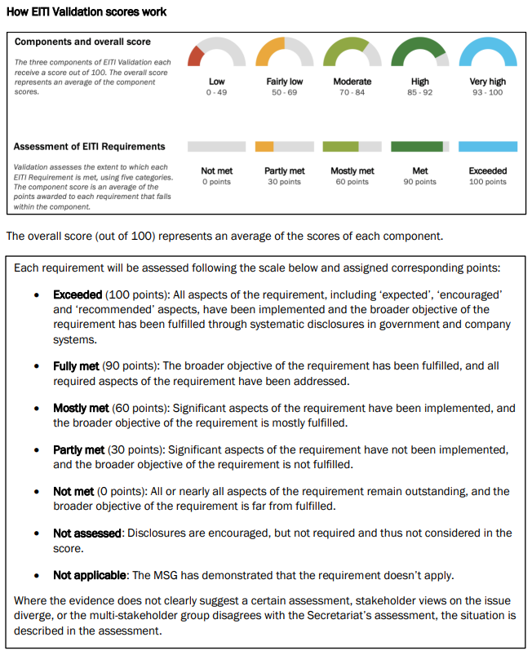
 | Ziel 6. Glaubwürdigkeit: Die Glaubwürdigkeit Deutschlands bei der politischen und finanziellen Unterstützung der EITI deutlich zu erhöhen. mögliche Hindernisse: ./.
 | Indikator: Deutschland wird erfolgreich validiert (Ergebnis: mindestens 85 Punkte)
 | siehe auch Aktivitäten zu Ziel 1 (wenn D-EITI den Standard erfüllt, steigt die Glaubwürdigkeit Deutschlands zum Thema)
 | 52 | Die MSG und das Sekretariat sorgen für eine aktive Weitergabe der Erfahrungen aus der deutschen EITI-Umsetzung bei den internationalen Board Meetings der EITI. | Teilnahme an EITI Board Meetings, EITI Weltkonferenz 2023 | MSG (D); D-EITI-Sekretariat (D) |  | laufend | EITI-Anforderung 7.1
 | 53 | Austausch mit europäischen EITI-Ländern | Teilnahme an monatlichen Austauschtreffen | MSG (D); D-EITI-Sekretariat (D) |  | laufend | EITI-Anforderung 7.1
 | 54 | Zusammenarbeit mit anderen Bundesressorts zum Thema EITI, |  | BMWK(D); D-EITI-Sekretariat (D) |  | laufend | EITI-Anforderung 7.1
 | Einschätzung zur Zielerreichung

 |  | Anzahl der Aktivitäten | davon erfüllt | Bearbeittungsstand in %
 |  | 3 | 0 | 0%

